МР-01 КС КПСС
Действует с 18.04.2022 | ООО «Теплоэнергосфера» |  |  |  |  | 2022
 | 111123, Москва, ул. 1-я Владимирская, 10А • тел.многокан. +7 (495) 783-96-40 • http://te-s.msk.ru/ info@te-s.msk.ru

1. МР-01 - микропроцессорная система регулирования тепла в составе:

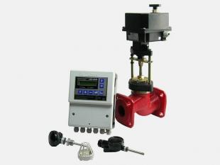
№ ПП | наименование | контур регулирования | Опт, руб с НДС | Монтаж, руб с НДС | Прайс 18.04.22 руб с НДС
1 | Электронный блок «МР-01»:

 | - одноконтурный | ЦО | 20580 | 23520 | 29,400
 | - двухконтурный | ЦО+ГВС | 24142 | 27590 | 34,488
 | - трехконтурный | ЦО+ГВС+ВЕНТ | 26309 | 30067 | 37,584

2 | Датчик температуры:
 | - теплоносителя ТДТ |  | 2688 | 3072 | 3,840
 | - помещения ТДП |  | 2100 | 2400 | 3,000
 | - наружного воздуха ТДВ |  | 2100 | 2400 | 3,000

2. КС с ЭИМ - клапан двухходовой седельный запорно-регулирующий фланцевый

наименование | Kvs, m3/ч | Тип привода | Опт, руб с НДС | Монтаж, руб с НДС | Прайс 18.04.22 руб с НДС
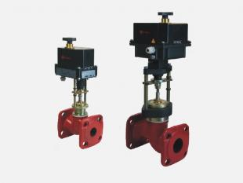
КС ДУ 15 | 0,16; 0,25; 0,4; 0,63; 1,0; 1,6; 2,5; 3,2; 4,0 | МЭП ТЭРМ 320 | 40572 | 46368 | 57960
КС Ду 20 | 1,6; 2,5; 3,2; 4,0; 6,3; 10 | МЭП ТЭРМ 320 | 41160 | 47040 | 58800
КС Ду 25 | 1,6; 2,5; 3,2; 4,0; 6,3; 8,0; 10 | МЭП ТЭРМ 320 | 41748 | 47712 | 59640
КС Ду 32 | 6,3; 10; 16 | МЭП ТЭРМ 320 | 46150 | 52742 | 65928
КС Ду 40 | 10; 16; 25 | МЭП ТЭРМ 320 | 48216 | 55104 | 68880
КС Ду 50 | 10; 12,5; 16; 25; 32; 40 | МЭП ТЭРМ 2000 | 51408 | 58752 | 73440
КС Ду 65 | 16; 25; 32; 40; 50; 63 | МЭП ТЭРМ 2000 | 67906 | 77606 | 97008
КС Ду 80 | 50; 63; 80; 100 | МЭП ТЭРМ 2000 | 77549 | 88627 | 110784
КС Ду 100 | 63; 80; 100; 125; 160 | МЭП ТЭРМ 3700 | 85714 | 97958 | 122448
КС Ду 125 | 100; 125; 160; 200; 250 | МЭП ТЭРМ 3700 | 147308 | 168352 | 210440
КС Ду 150 | 160; 250; 360 | МЭП ТЭРМ 3700 | 196963 | 225101 | 281376

3. КПСС С ЭИМ - клапан трехходовой запорно-регулирующий седельный фланцевый

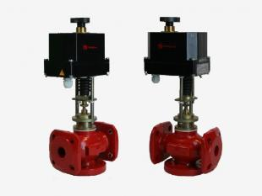
наименование | Kvs, m3/ч | Тип привода | Опт, руб с НДС | Монтаж, руб с НДС | Прайс 18.04.22 руб с НДС

КПСС ДУ 15 | 0,16; 0,25; 0,4; 0,63; 1,0; 1,6; 2,5; 3,2; 4,0 | МЭП ТЭРМ 320 | 44957 | 51379 | 64224
КПСС Ду 20 | 1,6; 2,5; 3,2; 4,0; 6,3 | МЭП ТЭРМ 320 | 46725 | 53400 | 66750
КПСС Ду 25 | 1,6; 2,5; 4,0; 6,3; ; 10 | МЭП ТЭРМ 320 | 47628 | 54432 | 68040
КПСС Ду 32 | 6,3; 10; 16 | МЭП ТЭРМ 320 | 54029 | 61747 | 77184
КПСС Ду 40 | 10; 16; 25 | МЭП ТЭРМ 320 | 56230 | 64262 | 80328
КПСС Ду 50 | 10; 16; 25; 40 | МЭП ТЭРМ 2000 | 61488 | 70272 | 87840
КПСС Ду 65 | 25; 32; 40; 63 | МЭП ТЭРМ 2000 | 108024 | 123456 | 154320
КПСС Ду 80 | 40; 63; 100 | МЭП ТЭРМ 2000 | 126924 | 145056 | 181320
КПСС Ду 100 | 160 | МЭП ТЭРМ 3700 | 131995 | 150851 | 188564

Управление электроприводом |  | МЭП ТЭРМ - трехпозиционное (230V) ST - трехпозиционное (230V), аналоговое 3000N - трехпозиционное (230V)
Пропускная характеристика |  |  | Линейная
Регулируемая среда
Температура регулируемой среды, не более, С |  |  | 150
Условное давление Ру, Мпа |  |  | 1.6

РПД РА
Действует с 01.03.2022 | ООО «Теплоэнергосфера» |  |  |  |  |  | 2022
 | 111123, Москва, ул. 1-я Владимирская, 10А • тел.многокан. +7 (495) 783-96-40 • http://te-s.msk.ru/ info@te-s.msk.ru

 | Регуляторы давления прямого действия РА (с монтажным комплектом)

Тип регулятора | DN,мм | Материал корпуса | Рабочее давление, МПа | Рабочая температура | Условная пропускная способность, м3/ч | цена ОПТ руб. без НДС | цена МОНТАЖ руб. без НДС | Прайс 01.03.2022 руб. без НДС
РА-М РА-А РА-В РА-Р | 15 | СЧ серый чугун | 1.6 | 150 грС | 0.16, 0.25, 0.4, 0.63, 1, 1.6, 2.5, 3.2, 4 | 30646 | 37213 | 43780
 | 20 |  |  |  | 1.6, 2.5, 4, 6.3 | 31391 | 38118 | 44845
 | 25 |  |  |  | 1.6, 2.5, 4, 6.3, 8, 10 | 34384 | 41752 | 49120
 | 32 |  |  |  | 6.3, 10, 16 | 37373 | 45382 | 53390
 | 40 |  |  |  | 10, 16, 20, 25 | 39617 | 48106 | 56595
 | 50 |  |  |  | 10, 16, 25, 32, 40 | 41258 | 50099 | 58940
 | 65 |  |  |  | 25, 40, 50, 63 | 56809 | 68982 | 81155
 | 80 |  |  |  | 40, 63, 80, 100 | 58002 | 70431 | 82860
 | 100 |  |  |  | 63, 100, 125 | 71008 | 86224 | 101440
 | 125 |  |  |  | 100, 125, 160 | 115557 | 140319 | 165081
 | 150 |  |  |  | 160, 280 | 155173 | 188424 | 221675
 | 200 |  |  |  | 250, 360, 450, 630 | 702461 | 852988 | 1003515
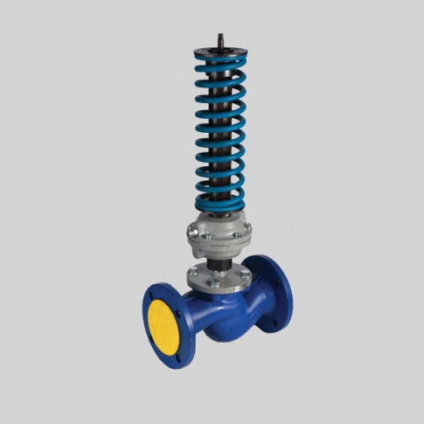

Исполнения: |  |  |  |  | Диапазоны настройки:
РА-М регулятор перепада давления; |  |  |  |  | - от 0,01 до 0,1 МПа (цвет пружины – СЕРЫЙ)
РА-А регулятор давления «после себя» (редуктор давления) |  |  |  |  | - от 0,04 до 0,16 МПа (цвет пружины – ЖЕЛТЫЙ)
РА-В регулятор давления «до себя» (регулятор подпора) |  |  |  |  | - от 0,1 до 0,4 МПа (цвет пружины – КРАСНЫЙ)
РА-Р регулятор «перепуска» (перепускной клапан) |  |  |  |  | - от 0,3 до 0,7 МПа (цвет пружины – СИНИЙ)
 |  |  |  |  | - от 0,6 до 1,2 МПа (цвет пружины – ЧЕРНЫЙ)

